Ark1
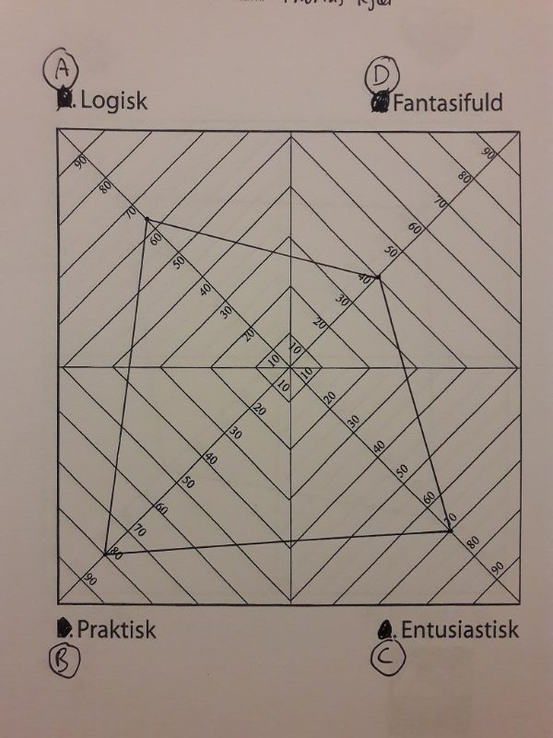
Radar-diagram
Logisk | 65
Fantasifuld | 42
Entusiastisk | 70
Praktisk | 80

